score
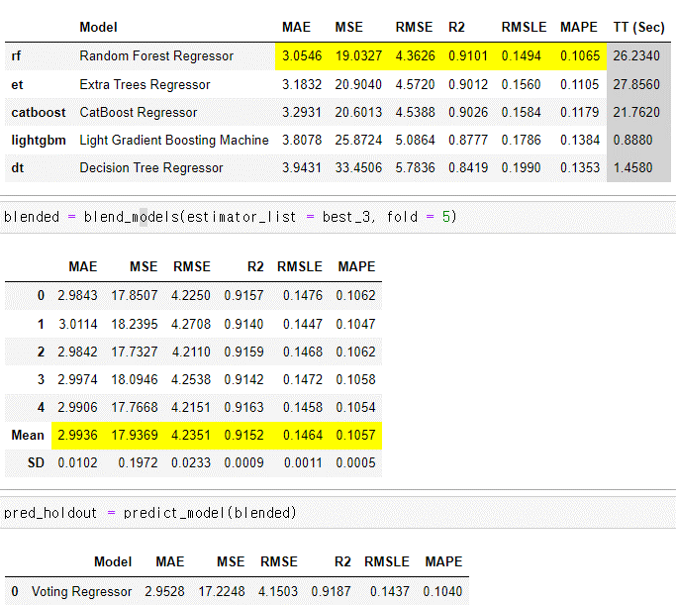
 |  | local
20221023-1 | 15.12 | 4.699 | 컬럼 onehot 변경 | LGBMRegressor
20221023-2 | 15.18 | 4.464 |  | XGBRegressor
20221024-1 | 3.74 | 3.62 > 3.66 | 직전 한달(2022-07)만으로 예측 | LGBMRegressor | local train_test_split 기준 변경
20221024-2 | 3.85 | 3.64 | 좁은 구간만 존재하는 특정 도로 onehot
20221024-3 | 3.84 | 3.65 | 특정 도로 mean 값 적용
20221025-1 | 15.51 | 4.51 | 날짜,시간,위도,경도 같을 때 차량수 추가
20221025-2 | 15.72 | 3.63 | 날짜,시간,시작, 도착명 같을 때 차량수 추가
20221025-3 | 3.801 | 3.62 | road_name one_hot
20221026-1 | 15.67 | 3.63 | 강우량 추가 | weather
20221026-2 | 15.63 | 3.64 | 온도 추가 | weather
20221027-1 | 15.68 | 3.64 | 20221025-1 종료 노드만 | 시작/종료 경도만으로 해봄
20221027-2 | 3.82 | 3.61 | 학습기간 변경 | 6월부터 4.37
20221028-1 | 3.5012694413 | 2.9545 | pycaret
20221028-2 | 16.02 | 2.9528 | start_latitude','start_longitude' -1 | 20221025-1
20221028-2-1 | 16.01 | 2.858 | start_node_name 추가 | 20221025-1
20221029-1 | 15.98 | 2.9449 | road_name 추가
20221029-2 | 15.99 | 2.863 | 강우량 추가 | 6월도 포함 시 안 돌아감
20221029-3 | 3.5014118486 | 3.0693 | pycaret 자체 세팅 사용 - 느림
20221090-1 |  | 2.857 | 하나씩 shift 하면서 학습

 |  |  | 날짜 컬럼
 |  |  | 날짜별 시간별 mean?

 |  |  | weather 좌표 나눠서 매핑

 |  |  | 6월로 7어ㅜㄹ
 |  |  | 예측결과 분석

